1. 명단 불러오기
메인화면
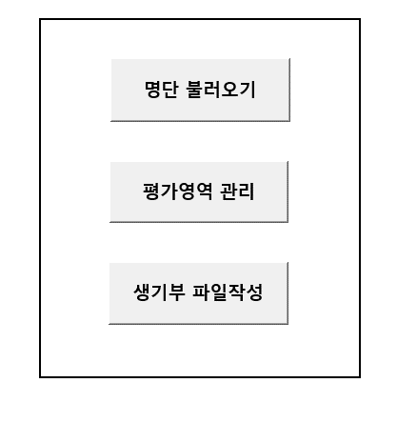

1. 명단 불러오기 클릭
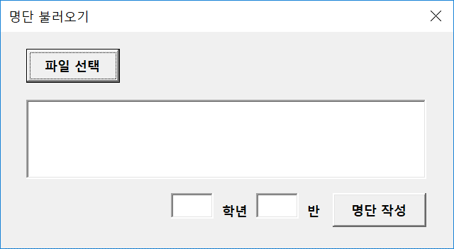

 | 1.1. 파일 선택 클릭
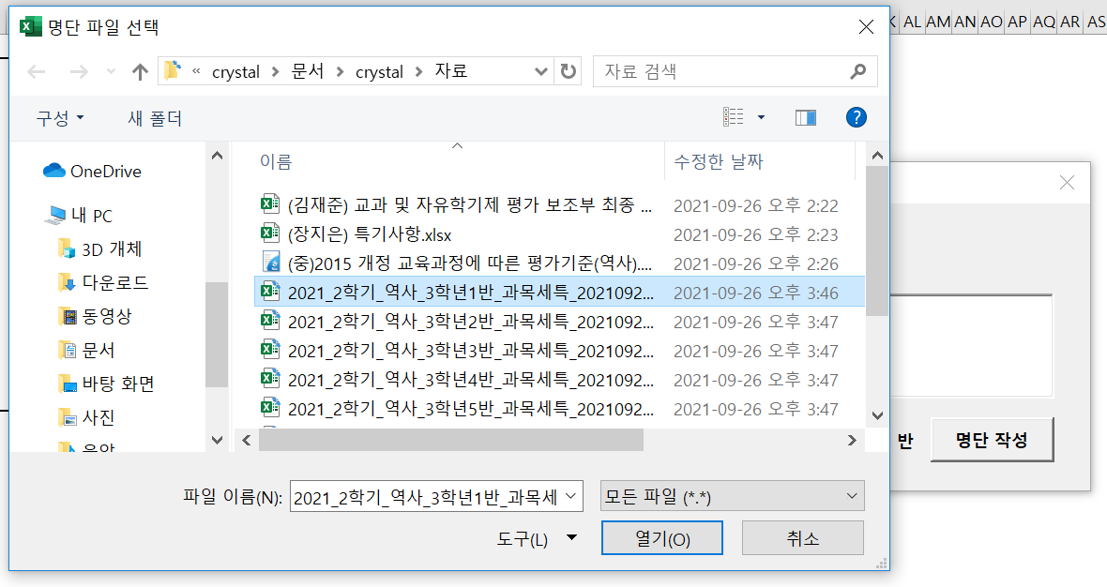

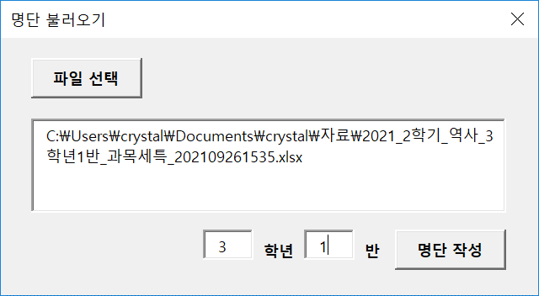

 | 1.2. 파일 경로, 학년 반 입력후 명단 작성 클릭

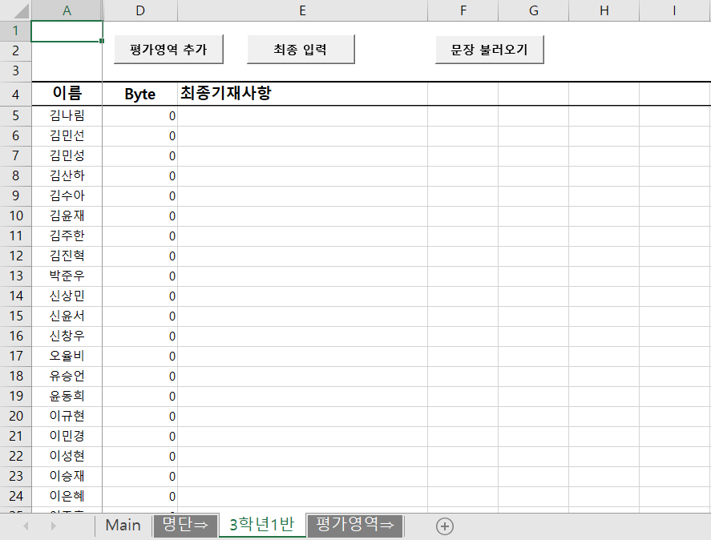

 | 1.3. 해당반 시트가 추가되며 선택한 파일로부터 명단이 설정됨

2. 평가영역 관리
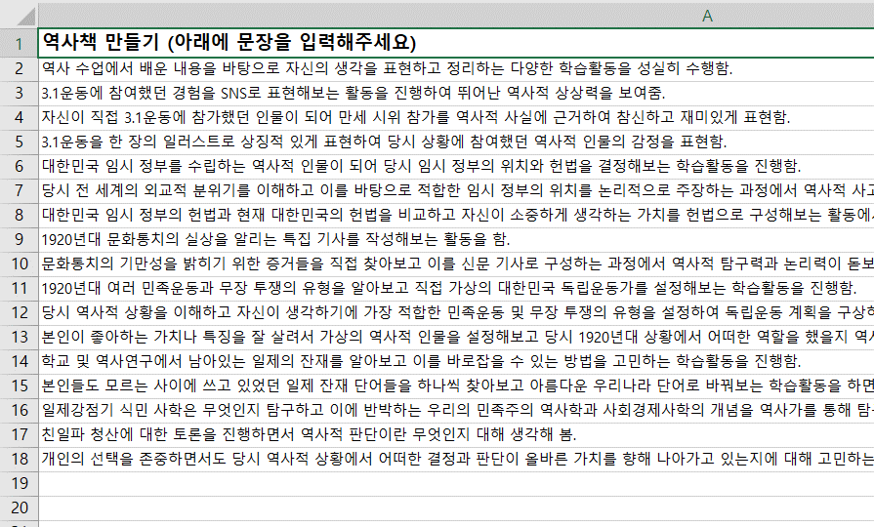
2. 평가영역 관리
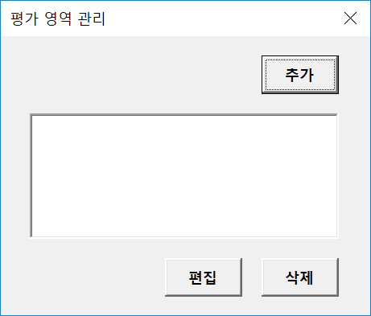

 | 2.1. 추가버튼 클릭
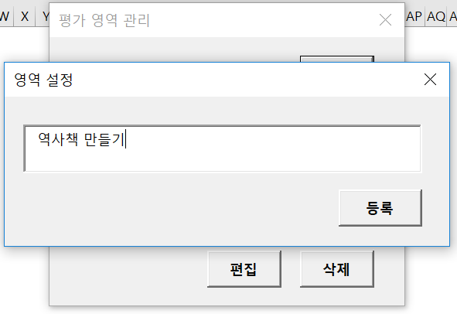

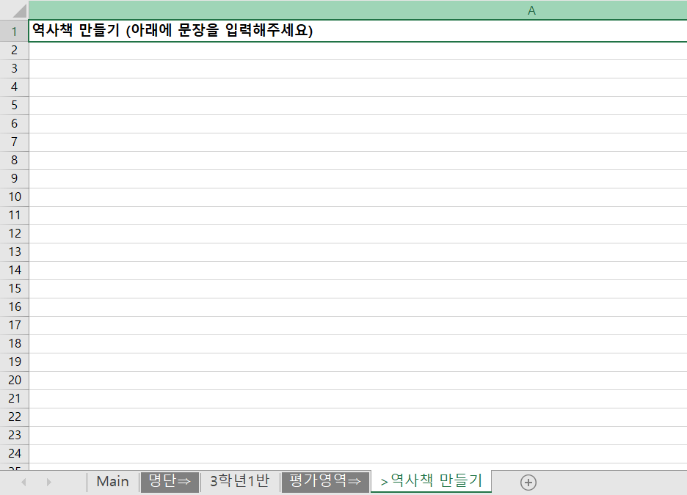

 | 지정한 영역명으로 관리시트가 추가됨

2.2. 편집버튼 클릭
 | 영역명 수정 가능

2.3. 삭제버튼 클릭
 | 영역 삭제 가능

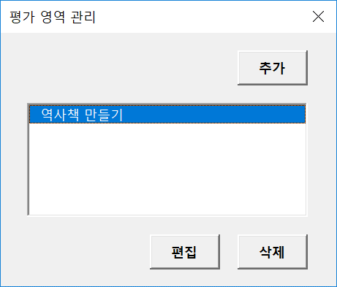
2.4. 영역명 더블클릭시 해당 시트로 이동
 |  | ※ 중간에 빈 행이 없도록 입력할것

3. 생기부 문장 입력
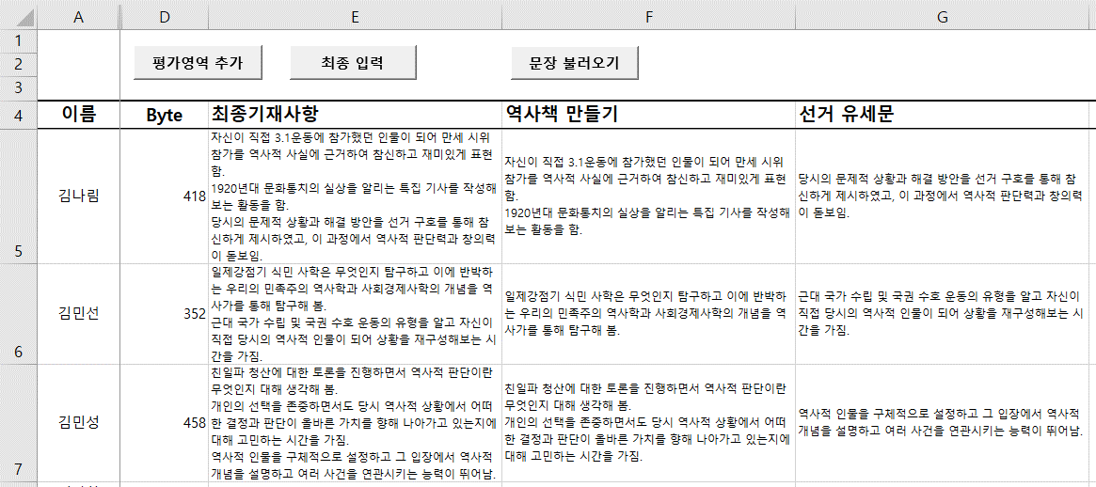
3. 생기부 문장 입력
 | 대상 시트로 이동

3.1. 평가영역 추가 클릭
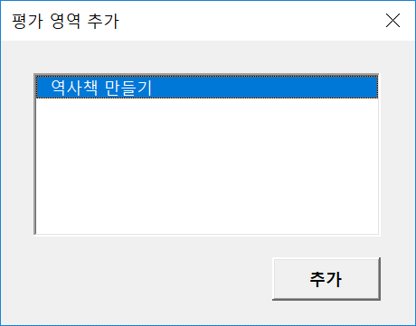
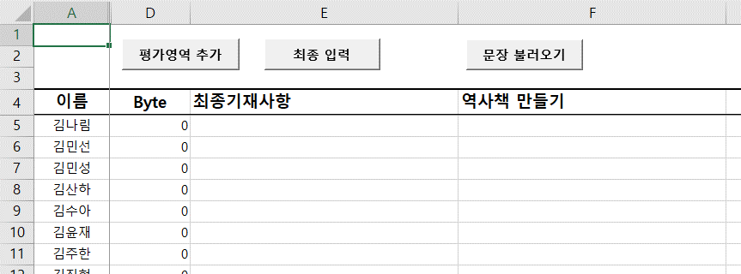

3.2. 문장 불러오기
 | 작성하려는 셀을 선택하고 문장 불러오기 클릭 (ex : F5셀 선택시)
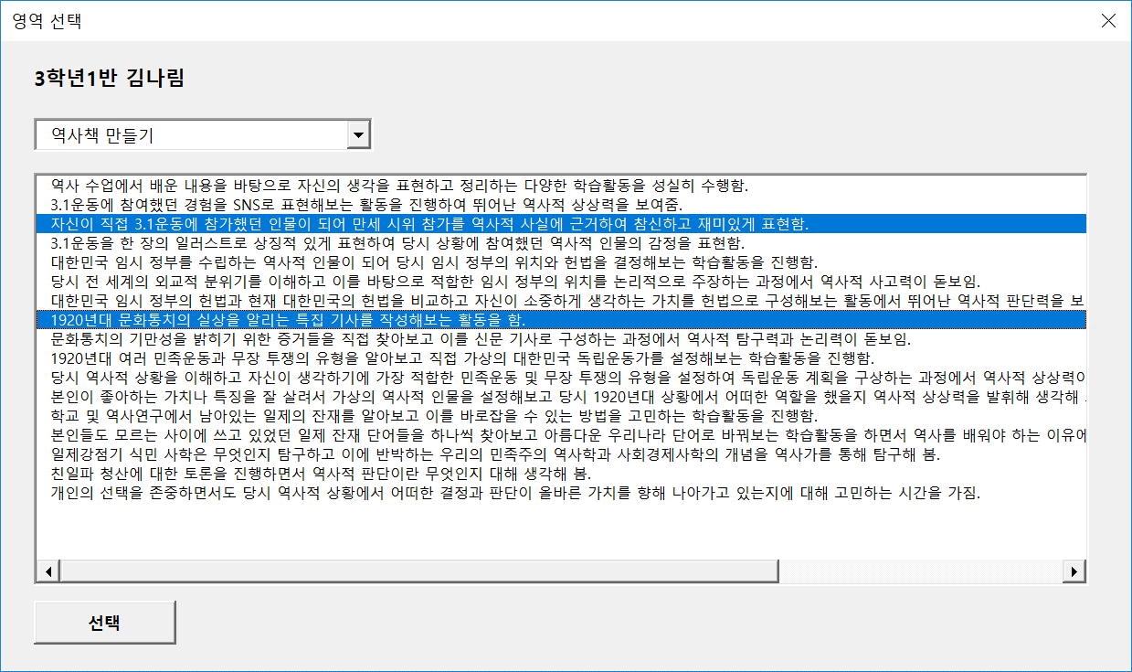

 | 선택을 클릭하면 F5셀에 해당 문장이 삽입됨
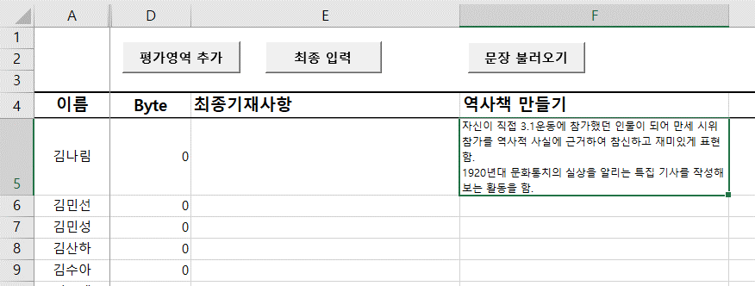

3.3. 최종 입력 확인

최종 입력 클릭시 영역별 문장을 모두 합친 평가가 입력됨. 문장 수정도 가능

4. 생기부 파일작성
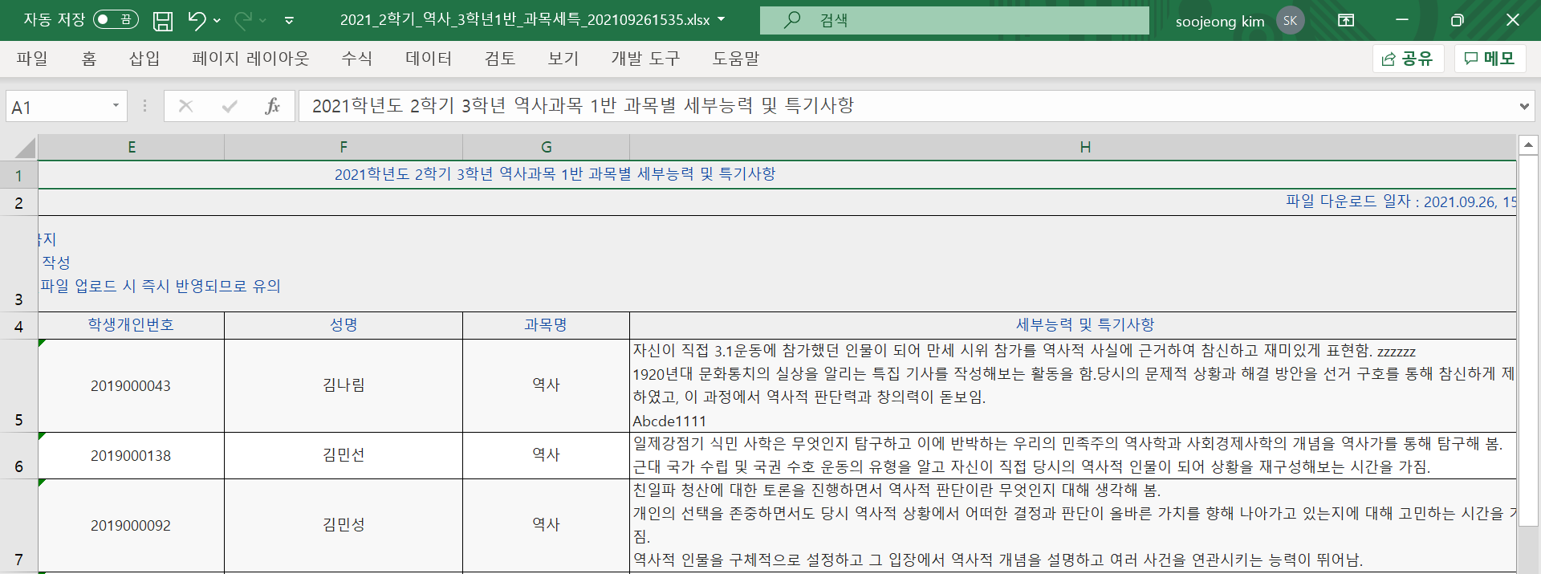
4. 생기부 파일작성
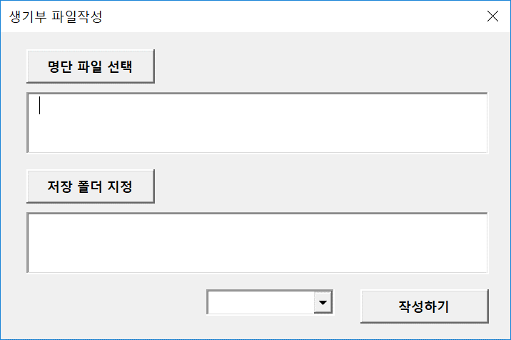

명단 파일 선택, 저장 폴더 지정, 반 선택후 작성하기 클릭
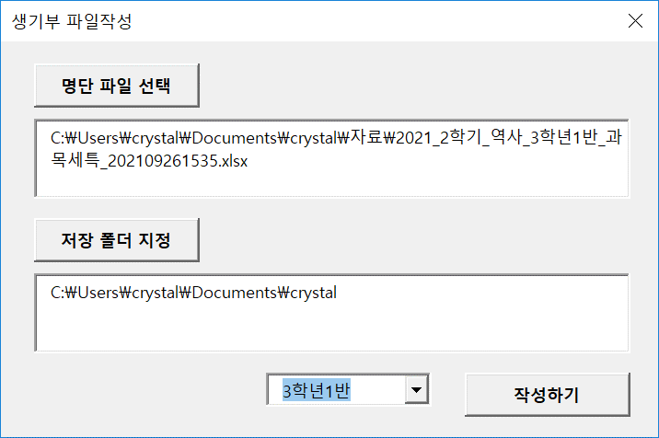

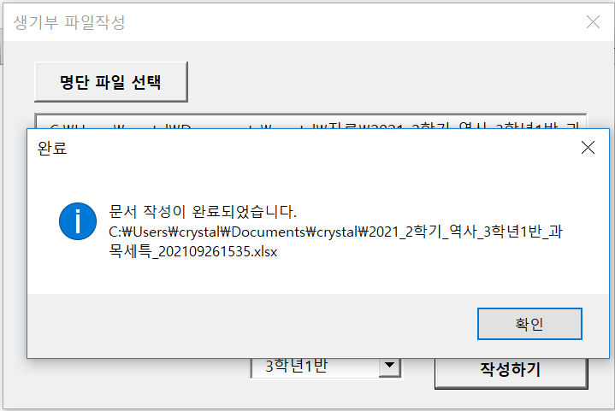

저장된 파일을 열어 세부능력 및 특기사항이 기재된 것을 확인

